Sheet1
1º FN
Id orden | Fecha | Id cliente | Nom Cliente | Estado |  | Id orden (FK) | Num art | nom art | Cant | precio
2301 | 2011-02-23 | 101 | Martin | Caracas |  | 2301 | 3786 | Red | 3 | 35.00
2302 | 2011-02-25 | 107 | Coro | Coro |  | 2301 | 4011 | Raqueta | 6 | 65.00
2303 | 2011-02-27 | 110 | Pedro | Maracay |  | 2301 | 9132 | Paq-3 | 8 | 4.75
 |  |  |  |  |  | 2302 | 5794 | Paq-6 | 4 | 5.00
 |  |  |  |  |  | 2303 | 4011 | Raqueta | 2 | 65.00
 |  |  |  |  |  | 2303 | 3141 | Funda | 2 | 10.00

2º FN

Id orden | Fecha | Id cliente | Nom Cliente | Estado |  | Num art | nom art | precio |  | Id orden (FK) | Num art (FK) | Cant
2301 | 2011-02-23 | 101 | Martin | Caracas |  | 3786 | Red | 35.00 |  | 2301 | 3786 | 3
2302 | 2011-02-25 | 107 | Coro | Coro |  | 4011 | Raqueta | 65.00 |  | 2301 | 4011 | 6
2303 | 2011-02-27 | 110 | Pedro | Maracay |  | 9132 | Paq-3 | 4.75 |  | 2301 | 9132 | 8
 |  |  |  |  |  | 5794 | Paq-6 | 5.00 |  | 2302 | 5794 | 4
 |  |  |  |  |  | 3141 | Funda | 10.00 |  | 2303 | 4011 | 2
 |  |  |  |  |  |  |  |  |  | 2303 | 3141 | 2

3º FN

Id orden | Fecha | Id cliente(FK) |  | Num art | nom art | precio |  | Id orden (FK) | Num art (FK) | Cant
2301 | 2011-02-23 | 101 |  | 3786 | Red | 35.00 |  | 2301 | 3786 | 3
2302 | 2011-02-25 | 107 |  | 4011 | Raqueta | 65.00 |  | 2301 | 4011 | 6
2303 | 2011-02-27 | 110 |  | 9132 | Paq-3 | 4.75 |  | 2301 | 9132 | 8
 |  |  |  | 5794 | Paq-6 | 5.00 |  | 2302 | 5794 | 4
Id cliente | Nom Cliente | Estado |  | 4011 | Raqueta | 65.00 |  | 2303 | 4011 | 2
101 | Martin | Caracas |  | 3141 | Funda | 10.00 |  | 2303 | 3141 | 2
107 | Coro | Coro
110 | Pedro | Maracay

Ej2: Colegio

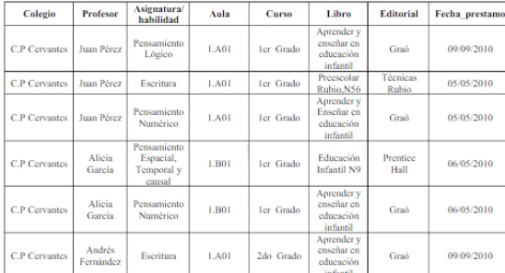

1º FN

Colegio | Profesor(FK) | Aula | Curso |  | Profesor (FK) | Asignatura |  | Libro | Profesor(FK) | F. Prestamo | Editorial
C.P Cervantes | Juan perez | 1.A01 | 1er |  | Juan Perez | Pensamiento Logico |  | AEEI | Juan Perez
C.P Cervantes | Alicia García | 1.B01 | 1er |  | Juan Perez | Escritura |  | Preescolar | Juan Perez
C.P Cervantes | Andres Fernandez | 1.A01 | 2do |  | Juan Perez |  |  | AEEI | Juan Perez
 |  |  |  |  | Alicia García | P. numerico |  | EI N9 | Alicia Garcia
 |  |  |  |  | Alicia García | P. Espacial |  | AEEI | Alicia Garcia
 |  |  |  |  | Andrés Fernandez | P. numerico |  | AEEI | Andres Fernandez

